No.1 Basic
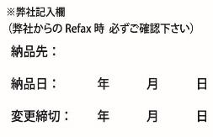
ＢＡＳＩＣ 注文申込書 |  |  |  |  |  |  |  |  |  |  |  |  | 木の暮らしFAX ： 0778-25-0048
 |  |  |  |  |  |  |  |  |  |  |  |  | 木の暮らしメールアドレス ： info.wedding@kinokurashi.com

 | お申込日 |  |  |  |  |  | 年 |  |  |  | 月 |  |  | 日 |  | お問い合わせ番号 |  |  |  |  | No.
 | 挙式日 |  |  |  |  |  | 年 |  |  |  | 月 |  |  | 日 |  | ご担当者様 ご記入☑お願いします |  |  |  |  |  | 新規注文 |  |  | 変更
 | 納品日 |  |  |  |  |  | 年 |  |  |  | 月 |  |  | 日

 | 納品先 |  |  | ※ご両家名はフルネームにてご記入ください |  |  |  |  |  |  |  |  |  |  |  | 発注者 |  | ※納品先と同じであれば記入不要
 | 納品先 |  |  |  |  |  |  |  |  |  |  |  |  |  |  | 発注者
 |  |  |  |  |  |  |  | ご担当 |  |  |  |  |  | 様 |  |  |  |  |  |  |  | ご担当 |  |  |  |  | 様
 | ご住所 |  |  | 〒 |  | - |  |  |  |  |  |  |  |  |  | ご住所 |  | 〒 |  | -

 | TEL |  |  |  |  |  |  |  |  |  |  |  |  |  |  | TEL
 | FAX |  |  |  |  |  |  |  |  |  |  |  |  |  |  | FAX
 | フリガナ
 | ご両家名 |  |  | 新郎家 |  |  |  |  |  | 新婦家
 |  |  |  |  |  |  |  |  | 様 |  |  |  |  | 様 |  | ※全て税込価格にて表記しております

ご注文の商品をご選択ください。

① |  | サイズ |  |  | 連数 |  |  |  |  |  | サイズ |  |  |  |  |  |  |  | 商品コード

 |  |  |  |  | ※ | 正面から見て、新郎家・新郎新婦・新婦家にて製作いたします。
 |  |  |  |  |  | 並び順を、新婦家・新郎新婦・新郎家にて変更希望の方はご選択ください。

② |  | 木材

③ |  | 文字盤

④ |  | 針の形

⑤ |  | メッセージ（オプション） |  |  |  |  |  | 時計1個1面につき +1,100円
 |  |  |  |  |  |  |  |  |  |  |  |  |  |  | ※No.2～4の文字入れ記入用紙をご記入ください

⑥ |  | ポイントデザイン（オプション） |  |  |  |  |  |  |  |  | ハッピーバード |  |  |  |  |  |  |  |  | Happy Wedding
 |  |  | 時計１個につき +880円
 |  |  |  |  |  |  |  |  |  |  |  | 新郎家 |  | 新郎新婦家 |  |  |  | 新婦家 |  |  | 新郎家 |  |  | 新郎新婦家 |  | 新婦家

 |  |  |  |  |  |  |  |  |  |  | Thank you |  |  |  |  |  |  |  |  | リング

 |  |  |  |  |  |  |  |  |  |  |  | 新郎家 |  | 新郎新婦家 |  |  |  | 新婦家 |  |  | 新郎家 |  |  | 新郎新婦家 |  | 新婦家

⑦ |  | ラインデザイン（オプション） |  |  |  |  |  |  |  |  | 流れ星ライン |  |  |  |  |  | ハピネスライン |  |  |  |  | アニマルライン
 |  | ※全て3連の価格です |  |  |  |  |  |  |  |  | +4,950円 |  |  |  |  |  | +6,600円 |  |  |  |  | +6,600円

 |  |  |  |  |  |  |  |  |  |  | フラワーシャワーライン |  |  |  |  |  | ボタニカルライン |  |  |  |  | 梅結びライン
 |  |  |  |  |  |  |  |  |  |  | +8,250円 |  |  |  |  |  | +8,250円 |  |  |  |  | +8,250円

⑧ |  | 電波時計（オプション） |  |  |  |  |  | 時計1つにつき +3,300円 |  |  |  |  |  |  |  | 新郎家 |  |  | 新郎新婦家 |  |  |  | 新婦家

⑨ |  | 置き時計用あし（オプション） |  |  |  |  |  |  |  | 時計1つにつき +880円 |  |  |  |  |  | 新郎家 |  |  | 新郎新婦家 |  |  |  | 新婦家

 | 備考欄 |  |  | ※その他ご要望がございましたら、備考欄にご記入ください。

No.2 Basicレーザー文字入れ おもて面
ＢＡＳＩＣ レーザー文字入れ おもて面（ふりこなし・ふりこあり共通） |  |  |  |  |  |  |  |  |  |  | 1個1面につき+1,100円

 | ※太枠内をご記入ください。 |  |  | 木の暮らしFAX ： 0778-25-0048 |  |  |  |  | 木の暮らしメールアドレス ： info.wedding@kinokurashi.com

ご両家名 |  |  | 新郎家 |  | 新婦家 |  |  | お問い合わせ番号 |  | No. |  |  |  | フォント
 |  |  |  |  |  |  |  | ご担当者様 ご記入☑お願いします |  |  |  | 新規注文
 |  |  |  | 様 |  |  | 様 |  |  |  |  | 変更

 |  |  | 新郎家の時計 |  |  | 新郎新婦の時計 |  |  |  |  |  |  | 新婦家の時計
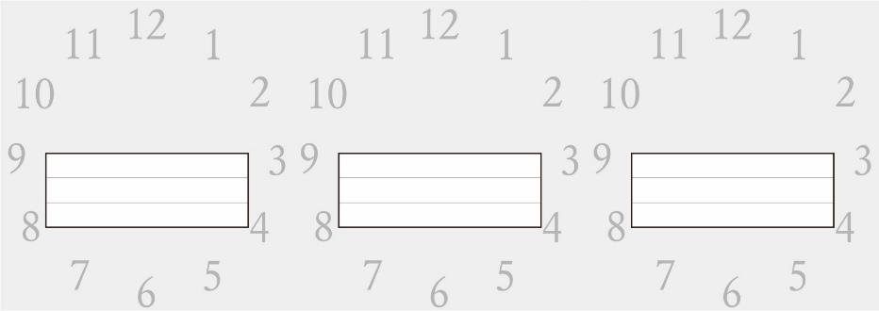

 |  | ※中央揃えにて刻印いたします。
 |  | ※カラー文字盤をご選択の方はおもて面文字入れは出来ません。

No.3 Basicレーザー文字入れ うら面ふりこなし
ＢＡＳＩＣ レーザー文字入れ うら面（ふりこなし） |  |  |  |  |  |  |  |  | 1個1面につき+1,100円

 | ※太枠内をご記入ください。 |  |  | 木の暮らしFAX ： 0778-25-0048 |  |  |  |  | 木の暮らしメールアドレス ： info.wedding@kinokurashi.com

ご両家名 |  |  | 新郎家 |  | 新婦家 |  |  | お問い合わせ番号 |  | No. |  |  | フォント
 |  |  |  |  |  |  |  | ご担当者様 ご記入☑お願いします |  |  | 新規注文
 |  |  |  | 様 |  |  | 様 |  |  |  | 変更

 |  |  | 新婦家の時計 |  |  | 新郎新婦の時計 |  |  |  |  |  | 新郎家の時計


 |  | ※中央揃えにて刻印いたします。

No.4 Basicレーザー文字入れ うら面ふりこあり
ＢＡＳＩＣ レーザー文字入れ うら面（ふりこあり） |  |  |  |  |  |  |  |  | 1個1面につき+1,100円

 | ※太枠内をご記入ください。 |  |  | 木の暮らしFAX ： 0778-25-0048 |  |  |  |  | 木の暮らしメールアドレス ： info.wedding@kinokurashi.com

ご両家名 |  |  | 新郎家 |  | 新婦家 |  |  | お問い合わせ番号 |  | No. |  |  | フォント
 |  |  |  |  |  |  |  | ご担当者様 ご記入☑お願いします |  |  | 新規注文
 |  |  |  | 様 |  |  | 様 |  |  |  | 変更

 |  |  | 新婦家の時計 |  |  | 新郎新婦の時計 |  |  |  |  |  | 新郎家の時計
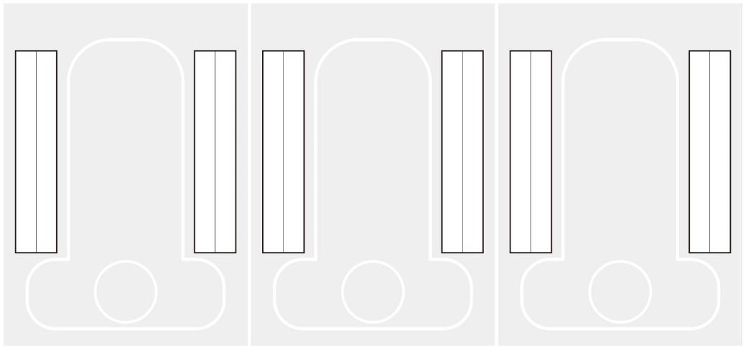

 |  | ※指定がない場合は中央揃えとなります。

